LP
LPドラフト |  |  |  |  |  |  |  |  |  |  |  |  |  |  |  |  | 備考

ＳＥＡＬＥＳ
営業支援ツール
 |  |  |  |  |  |  |  |  |  |  |  |  |  |  | 新規登録 | ログイン | ← | 新規登録で、SEALESの新規登録画面へ
 |  |  |  |  |  |  |  |  |  |  |  |  |  |  |  |  | ← | ろぐいんで、SEALESのログイン画面へ

 |  | サービスについて |  |  | 利用企業 |  | 選ばれる理由 |  | 料金プラン |  | こんな方におすすめ |  |  | よくある質問 |  | お問い合わせ | ← | メニュー、タップすると指定した箇所までスクロール
 |  |  |  |  |  |  |  |  |  |  |  |  |  |  |  |  |  | スクロールしても、ヘッダーとして残す、
 |  |  |  |  |  |  |  |  |  |  |  |  |  |  |  |  | ← | お問い合わせをタップすると、お問い合わせフォームを新規ページで表示
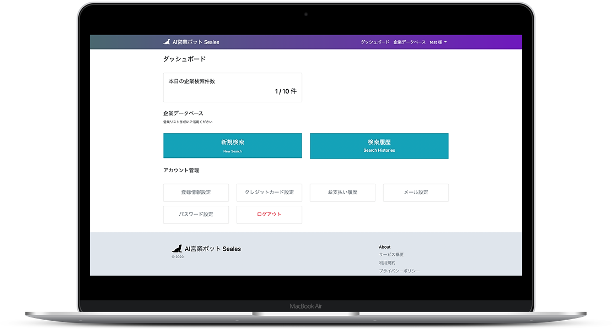
掲載件数
125,000件以上！
 |  | サービスについて |  |  |  |  |  |  |  |  |  |  |  |  |  |  | ← | メニューのサービスをタップした時にこちらまでスクロール

・１分で利用可能！
・すぐに使える営業リストを作成

無料で一週間試してみる

 |  | 利用企業 |  |  |  |  |  |  |  |  |  |  |  |  |  |  | ← | メニューの「利用企業」機能をたっぷしたら、こちらまでスクロール




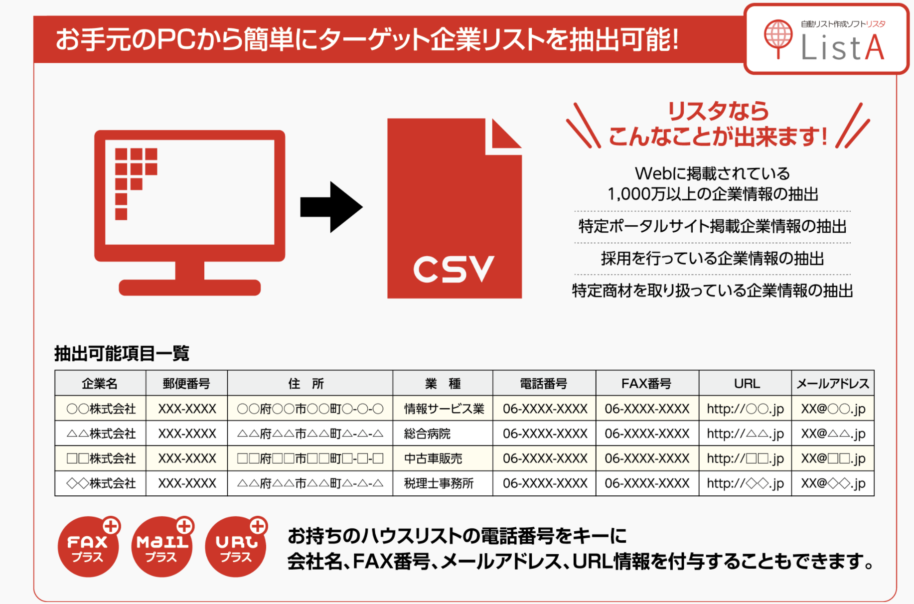
 | 営業リストの内容 |  |  |  |  |  |  |  |  |  |  |  |  |  |  |  | ← | 参考資料
 |  |  |  |  |  |  |  |  |  |  |  |  |  |  |  |  |  | https://www.econos.jp/products/lista.php?_fsi=OX7wZqVB
 |  |  |  |  |  |  |  |  |  | 名前
 |  |  |  |  |  |  |  |  |  | 住所
 |  |  |  |  |  |  |  |  |  | 電話番号
 |  |  |  |  |  |  |  |  |  | メールアドレス
 |  |  |  |  |  |  |  |  |  | HPリンク
 |  |  |  |  |  |  |  |  |  | Google Bussiness リンク
 |  |  |  |  |  |  |  |  |  | 求人情報の有無

 | 選ばれる理由 |  |  |  |  |  |  |  |  |  |  |  |  |  |  |  | ←

 |  | Web上に掲載されている法人情報を中心に法人情報を作成 |  |  |  |  |  |  |  |  |  |  |  |  |  |  | ・ | ホットペッパービューティ
 |  |  |  |  |  |  |  |  |  |  |  |  |  |  |  |  | ・ | タウンワーク
 |  |  |  |  |  |  |  |  |  |  |  |  |  |  |  |  | ・ | リクナビ
 |  |  |  |  |  |  |  |  |  |  |  |  |  |  |  |  | ・ | 食べログ
 |  |  |  |  |  |  |  |  |  |  |  |  |  |  |  |  | ・ | 国税局
 |  |  |  |  |  |  |  |  |  |  |  |  |  |  |  |  | ・ | iタウンページ
 |  |  |  |  |  |  |  |  |  |  |  |  |  |  |  |  | ・ | 商工会議所
 |  | 検索エンジンで検索するキーワードで法人情報の検索が可能！
 |  | 法人情報のみで検索されるので、ノイズデータに悩まされることはありません。 |  |  |  |  |  |  |  |  |  |  |  |  |  |  | のロゴを入れる
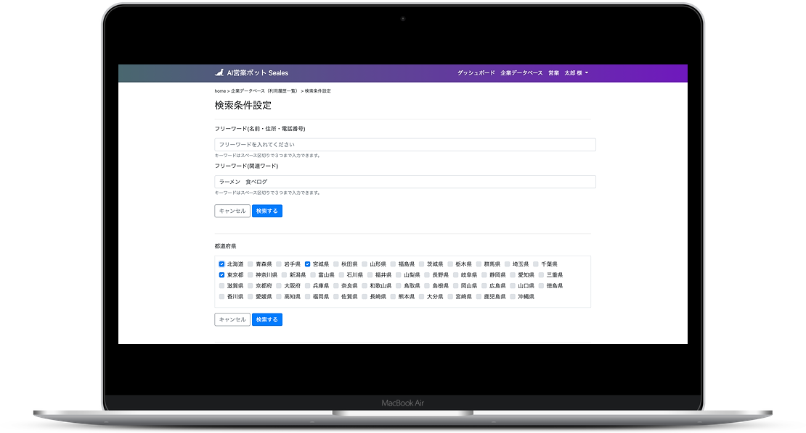
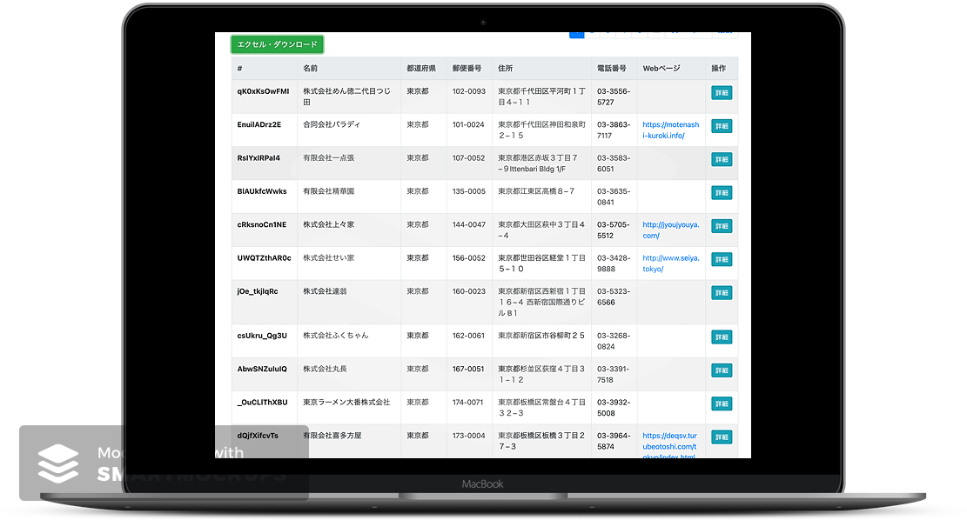

 |  |  |  |  |  |  |  |  |  |  |  |  | ※ | 画面は開発中ものです。

 |  |  |  |  |  |  |  |  |  |  |  |  |  |  |  |  | ← | メニューの「料金」をタップすると、ここまでスクロール
 |  | 料金プラン |  |  |  |  |  |  |  |  |  |  |  |  |  |  |  | 料金プランイメージ
 |  |  |  |  | 検索プラン |  |  | フォームアタックプラン |  |  | 合計 |  |  |  |  |  |  | https://top.salesnow.jp
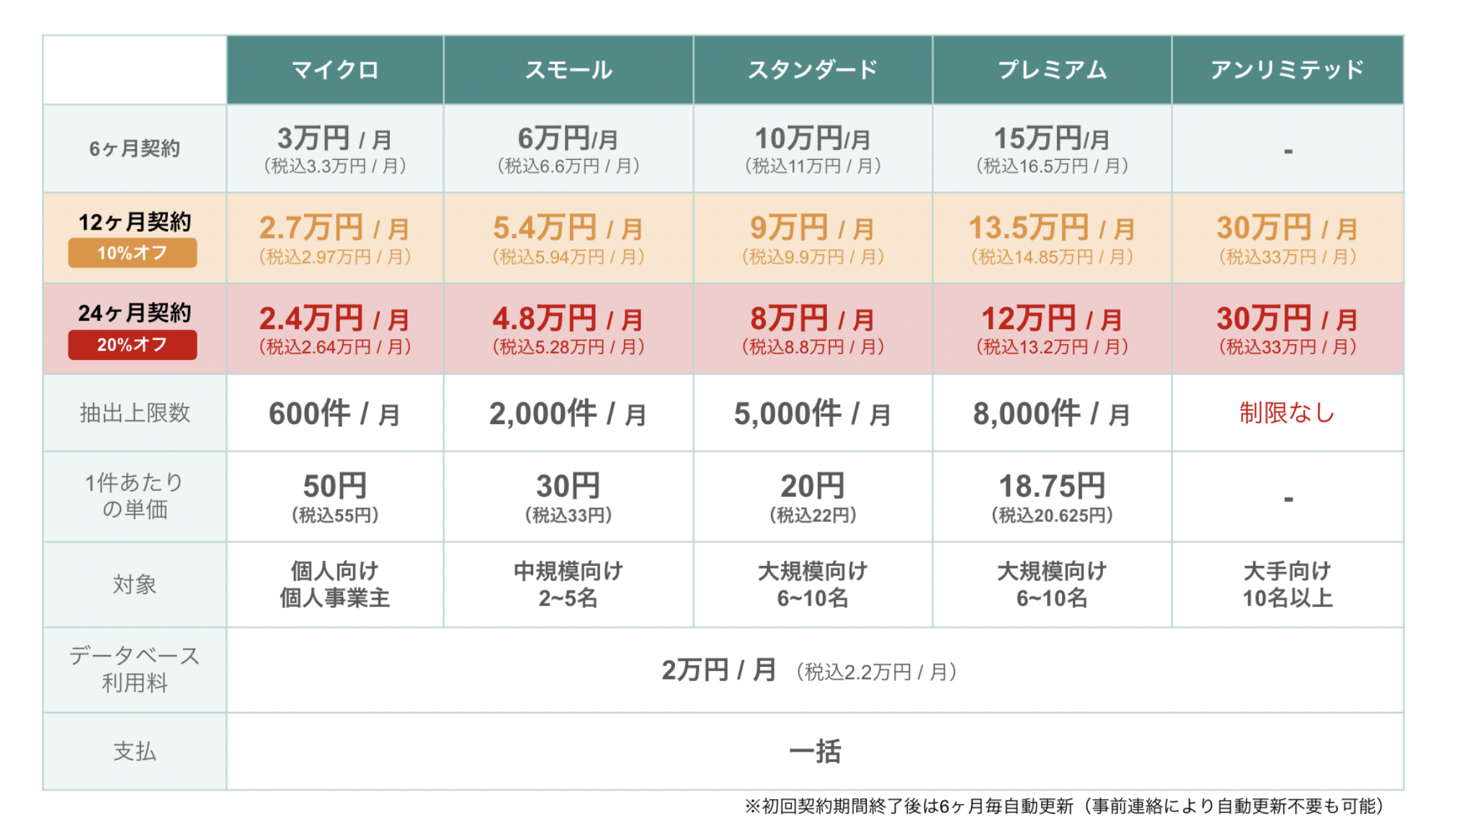
 |  |  | １ヶ月 |  | 6,480 | 円 / 月
 |  |  | ３ヶ月 |  | 4,980 | 円 / 月
 |  |  | ６ヶ月 |  | 3,980 | 円 / 月

 |  |  | 支払い

 |  |  | ※ | クレジットカードでのお支払いになります。
 |  |  |  | その他の支払いをご希望の際には、お問い合わせ下さい。
 |  |  | ※ | ご利用した翌月末日に引き落としになります。

 |  | こんな方におすすめ |  |  |  |  |  |  |  |  |  |  |  |  |  |  | ← | メニューの「導入事例」をタップすると、ここまでスクロール

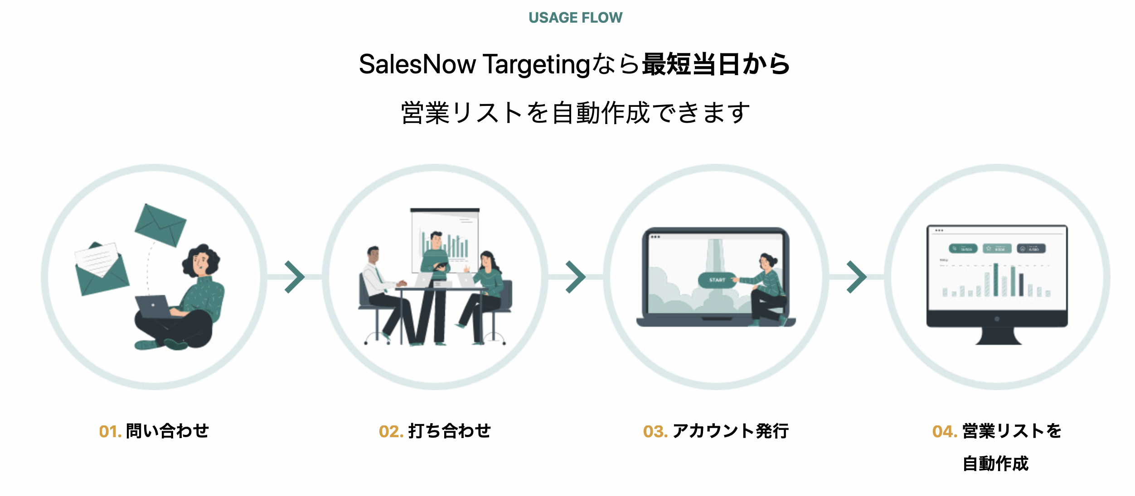
 |  |  | ・ | とりあえず、試してみたい |  |  |  |  |  |  |  |  |  |  |  |  | ← | こんな方におすすめイメージ
 |  |  |  |  |  |  |  |  |  |  |  |  |  |  |  |  |  | https://top.salesnow.jp
 |  |  | ・ | Web検索のように素早く結果が欲しい

 |  |  | ・ | リストを作る手間をかけたくない

無料で一週間試してみる

 |  | よくある質問 |  |  |  |  |  |  |  |  |  |  |  |  |  |  | ← | メニューの「よくある質問」をタップすると、ここまでスクロール

 |  | ・ | 支払いは、クレジットカード以外の方法はございますか？
 |  |  | → | 現在、クレジットカードのみのお支払いとなっております。
 |  |  |  | ご了承ください。

 |  | ・ | 法人情報は信用できるでしょうか？
 |  |  | → | 国税局のデータを参考に企業リストを作成しております。

 |  | ・ | 法人の連絡先は信用できるのでしょうか？
 |  |  | → | 各法人がインターネット上に公開している住所・電話番号・メールアドレスをご提供しておりますのでご安心ください。

 |  | ・ | 無料期間はありますか？
 |  |  | → | ございません。

 |  | ・ | 機能拡張の予定について
 |  |  | → | 企業データの種類を定期的に更新しております。
 |  |  |  | また、検索頂いた法人様に対して、一括でメッセージを送る機能の提供を検討しております。

 |  | 営業活動でお困りの方は、お気軽にご相談ください |  |  |  |  |  |  |  |  |  |  |  |  |  |  | ← | お問い合わせをタップすると、お問い合わせフォームを新規ページで表示

新規に登録して始める
問い合わせする

 |  |  |  |  |  |  |  |  |  |  |  |  |  |  |  |  | ← | フッター
 |  | 運営会社 |  | 利用規約 |  | プライバシーポリシー |  |  | よくある質問 |  |  | お問い合わせ

